Лист 1
ИП Мищенко Павел Михайлович ИНН 281700999403 г. Благовещенск, ул. Студенческая 16/1 тел 89246828788

Фото товара | Наименование | шт. в упаковке | Цена "Оптовая цена" | Цена блока | Ваш заказ (в блоках) | Сумма, руб.
Зажигалки, Презервативы, Антиполицай
 | Презервативы I love you (3*24*12) | 24 | 40 |  | 0
Зажигалки, Презервативы, Антиполицай / Презервативы
 | Презервативы "Страсть" 1/24шт | 24 | 30 |  | 0
 | Презервативы Гороскоп Любви | 24 | 30 |  | 0
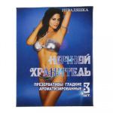 | Презервативы ТМ "Неваляшка" - Ночной хранитель/ Кайф 1/48 | 48 | 16 |  | 0
Зажигалки, Презервативы, Антиполицай / Зажигалки
Зажигалки, Презервативы, Антиполицай / Зажигалки / Газ
 | Газ Expert (5 насадок) 24шт с высокой степенью очистки для заправки устройств потребляющих газ, таких как зажигалки | 24 | 87 |  | 0
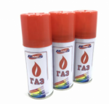 | Газ для зажигалок "RUNIS" 140 мл (белый) 36шт. | 36 | 76 |  | 0
 | Горелка на газовый балон SF-121 | 1 | 388 |  | 0
Зажигалки, Презервативы, Антиполицай / Зажигалки / Кремень
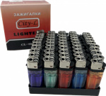 | Зажигалка кремневая CL-06 | 50 | 12 |  | 0
Зажигалки, Презервативы, Антиполицай / Зажигалки / Пьезо.
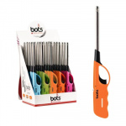 | Зажигалка "BOTS" бытовая 033 1/25шт | 25 | 95 |  | 0
 | Зажигалка Brig Special B-1090 1/12 | 12 | 116 |  | 0
 | Зажигалка Heng Chen | 1 | 95 |  | 0
 | Зажигалка JinGZE | 1 | 95 |  | 0
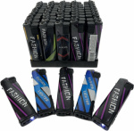 | Зажигалка Пьезо ламинированные "Girls" 1*50арт: B-570 | 50 | 18 |  | 0
 | Зажигалка Пьезо ламинированные "Prikoli, Gril, Money, Russia, Ussr, Mix" арт: B-570 | 50 | 18 |  | 0
 | Зажигалка Пьезо ламинированные BRIG "Ussr" 1*50 B-570 | 50 | 18 |  | 0
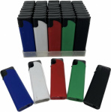 | Зажигалка Пьезо, подлежащие повторной заправке, модель Prometey прорезиненная Х-016 | 50 | 28 |  | 0
 | Зажигалка с фонарем, Пьезо карманные газовые, подлежащие повторной заправке, модель 5 цветов M7120 | 50 | 28 |  | 0
 | Зажигалка, Пьезо карманные газовые, подлежащие повторной заправке, модель M6213SP | 50 | 18 |  | 0
 | Зажигалка, Пьезо карманные газовые, подлежащие повторной заправке, модель M6214D2 | 50 | 18 |  | 0
 | Зажигалка, Пьезо карманные газовые, подлежащие повторной заправке, модель M6214RUS | 50 | 18 |  | 0
 | Зажигалка, Пьезо карманные газовые, подлежащие повторной заправке, модель M6214VI | 50 | 18 |  | 0
 | Зажигалка, Пьезо карманные газовые, подлежащие повторной заправке, модель PP614R | 50 | 18 |  | 0
 | Зажигалка, Пьезо карманные газовые, подлежащие повторной заправке, модель PP618 | 50 | 23 |  | 0
 | Зажигалки карманные газовые, подлежащие повторной заправке, модель M1020, ТМ OGNIVO-LIGHTER (механика, пять цветов с логотипом) 1020 | 50 | 25 |  | 0
 | Зажигалки, Пьезо карманные газовые, подлежащие повторной заправке, модель 6216 SP | 50 | 22 |  | 0
 | Зажигалки, Пьезо карманные газовые, подлежащие повторной заправке, модель M6213AB | 50 | 18 |  | 0
 | Зажигалки, Пьезо карманные газовые, подлежащие повторной заправке, модель M6213F1 | 50 | 18 |  | 0
 | Зажигалки, Пьезо карманные газовые, подлежащие повторной заправке, модель М6213 HF | 50 | 22 |  | 0
 | Зажигалки, Пьезо карманные газовые, подлежащие повторной заправке, модель М62133 D1 | 50 | 22 |  | 0
 | Зажигалки, Пьезо карманные газовые, подлежащие повторной заправке, модель М6216 FL | 50 | 22 |  | 0
 | Зажигалки, Пьезо карманные газовые, подлежащие повторной заправке, модель М6216 ЕА2 | 50 | 22 |  | 0
 | Зажигалки, Пьезо карманные газовые, подлежащие повторной заправке, модель М6216LD | 50 | 22 |  | 0
Зажигалки, Презервативы, Антиполицай / Зажигалки / Турбо
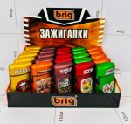 | Зажигалка Brig B-596 1/25 | 25 | 143 |  | 0
 | Зажигалка Brig B-597 (Большая Горелка) 1/12 | 12 | 260 |  | 0
 | Зажигалка PRIDE EWT604 Football Football Premium | 12 | 140 |  | 0
 | Зажигалка турбо Brig B-777 Jet Цвет Metal | 50 | 26 |  | 0
 | Зажигалка турбо Brig B-777 Jet Камуфляж | 50 | 26 |  | 0
 | Зажигалка турбо Brig B-808 Jet Drinks | 50 | 30 |  | 0
 | Зажигалка Турбо Ognivo 505C | 50 | 24 |  | 0
 | Зажигалка Турбо Ognivo 505G | 50 | 24 |  | 0
 | Зажигалка Турбо Ognivo 505L | 50 | 24 |  | 0
 | Зажигалка Турбо Ognivo 505P | 50 | 24 |  | 0
 | Зажигалка Турбо Ognivo 505S | 50 | 24 |  | 0
 | Зажигалка Турбо Ognivo 505T | 50 | 24 |  | 0
 | Зажигалка Турбо Ognivo ТТ507 | 50 | 22 |  | 0
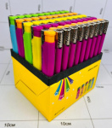 | Зажигалка Турбо заправляющаяся "Xinhai" 1/50 | 50 | 21 |  | 0
 | Зажигалка Турбо с защитой "Шуточки" арт: B-750 | 50 | 28 |  | 0
 | Зажигалка Турбо с фонарем CY-2588-1 | 50 | 28 |  | 0
 | Зажигалка Турбо с фонарем TF-05 | 50 | 29 |  | 0
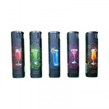 | Зажигалка Турбо Фонарь GG-111 | 50 | 32 |  | 0

